24 LESSON
BUỔI SỐ | NỘI DUNG | CHI TIẾT | Thời lượng | Mục tiêu học sinh | Chi tiết
1 | Giới thiệu đề thi, giới thiệu mẫu robot, thực hành lắp ráp robot | Các bạn sẽ lắp ráp theo mẫu thiết kế sẵn từ thầy, thiết kế gồm 4 động cơ nhỏ, 3 hoặc 4 đèn color sensor, bánh 62mm. Kiến nghị mua bánh 62mm vì độ ổn định, dễ lập trình. Việc lắp giúp các bạn hiểu rõ kết cấu của robot. | 120p | Hiểu đề: ý nghĩa chủ đề, các nhiệm vụ, lưu ý về lắp ráp và lập trình khi thi đấu, phân tích các tình huống ngẫu nhiên trong đề Hiểu cơ cấu Robot Thực hành lắp ráp | Hiểu đề, hiểu cơ cấu hoạt động của Robot, thực hành lắp xong mô hình Robot | Buổi 1
2 | Dò line PD, Calibrate màu sắc, các khối lệnh di chuyển đặc biệt, thực hành dò line, đếm line lệnh song song và xoay. | Học ở mức biết cách sử dụng, chọn lựa hệ số, thay đổi tốc độ, khối đã có sẵn. Định hướng dùng khối OFDL do đầy đủ + ổn định ở mức khá. Học sinh thực hành ngay trên sa bàn thi đấu. | 120p | Thực hành Robot dò line Thay đổi thông số của cảm biến màu (Calibrate) Hiểu và sử dụng được khối Myblock PD/ PID Lập trình đếm số lần dò line Sử dụng các khối chức năng: Xoay, tăng-giảm tốc | Lập trình dò đường, dò tìm khối nhiệm vụ với cảm biến màu/ cảm biến siêu âm/ cả 2 Biết Calibrate cảm biến | Buổi 2
3 | Nhiệm vụ 01: Giải cứu cá voi | 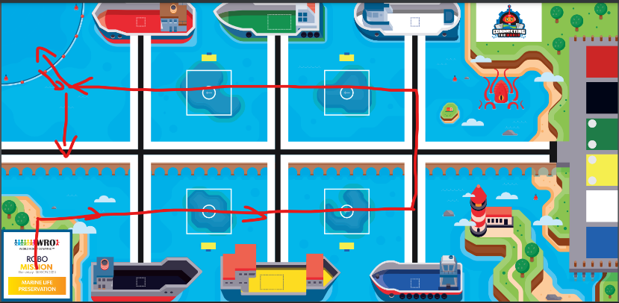 |  | Lập trình thực hiện xong nhiệm vụ 1 (bao gồm yếu tố ngẫu nhiên vị trí của khối nhiệm vụ 1 được đặt) | Biết sử dụng các khối di chuyển đăt biệt: Xoay, PD/ PID, Tăng - Giảm tốc Hiệu chỉnh thông số các khối chức năng cho từng điều kiện môi trường khác nhau | Buổi 3
4 | Lấy thùng hàng vàng và đẩy san hô. Thiết kế robot có cơ chế mở tay kéo sứa về rặn. |  |  | Lập trình thực hiện xong nhiệm vụ 2 (nhiệm vụ cố định) xuất phát từ vị trí hoàn thành nhiệm vụ 1 | Hiểu nhiệm vụ cố định và nhiệm vụ ngẫu nhiên của 1 nhiệm vụ Hiểu chiến thuật di chuyển thực hiện nhiệm vụ cố định/ ngẫu nhiên cho 1 nhiệm vụ ban đầu Hoàn thành nhiệm vụ 1 | Buổi 4
5 | Thả khối vàng, di chuyển sang xanh | 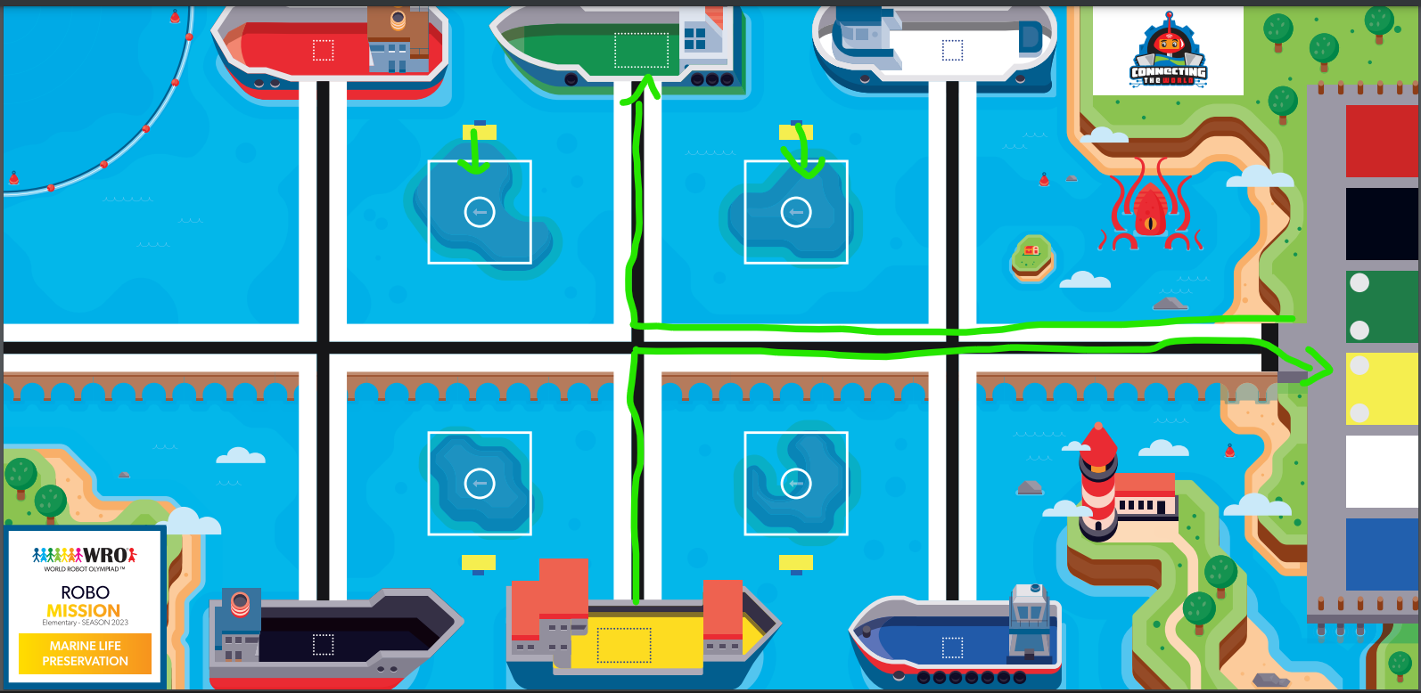 |  | Lập trình thực hiện xong nhiệm vụ 3 | Thực hành lập trình di chuyển theo lộ trình cố định Thực hiện nhiệm vụ 2 (nhiệm vụ cố định) Kết hợp hoàn thành nhiệm vụ 1 và 2 | Buổi 5
6 | Thực hiện nhiệm vụ tại 2 thuyền xanh dương, trắng | Trong các buổi, mục tiêu đầu tiên là các bạn hoàn thiện đường đi như trên lộ trình. Khi thời gian còn thừa, các bạn tiến hành cố gắng ghép nối các block lại với nhau. Từ buổi số 6, khối lượng làm thêm sẽ giảm đi để các bạn tập trung kết nối đường đi hoàn thiện đường chạy. |  | Lập trình thực hiện xong nhiệm vụ 4 | Thực hành lập trình di chuyển theo lộ trình cố định Thực hiện nhiệm vụ 3 (nhiệm vụ cố định) Kết hợp hoàn thành nhiệm vụ 1, 2 và 3 | Buổi 6
7 | Thực hiện nhiệm vụ tại thuyền màu đỏ + kết nối bài chạy |  |  | Lập trình thực hiện tổng hợp 4 nhiệm vụ | Hoàn thành việc lập trình kết hợp 3 nhiệm vụ | Buổi 7
8 | Thực hiện nhiệm vụ tại thuyền màu đen + kết nối bài chạy |  |  | Lập trình thực hiện tổng hợp 4 nhiệm vụ (tính cả các trường hợp ngẫu nhiên) | Hiểu một số trường hợp nhiệm vụ ngẫu nhiên Sử dụng mảng lưu trữ dữ liệu đọc màu/ vị trí khối nhiệm vụ | Buổi 8
9 | Robot về đích + hoàn thiện bài chạy |  |  | Lập trình hoàn thiện tất cả nhiệm vụ | Kết hợp hoàn thành nhiệm vụ 1, 2, 3 và thực hiện dò tìm vị trí ngẫu nhiên của nhiệm vụ 4 Hoàn thành việc lập trình nhiệm vụ 4 (nhiệm vụ ngẫu nhiên) Kết hợp hoàn thành nhiệm vụ 1, 2, 3 và 4 | Buổi 9, 10
10 | Đọc màu khối, lưu giá trị màu vào mảng + lập trình lại bài chạy | Quá trình trên các bạn tập trung hoàn thiện bài chạy, chưa tiến hành đọc màu khối(đề cũng không cần đọc nếu không có Yếu tố bất ngờ), bây giờ các bạn sẽ được tiến hành đọc màu khi gắp ở 6 vị trí. Nâng cao cho nhóm tiềm năng: khi biết vị trí khối trắng không có, xoay về đi đến vị trí bên còn lại thay vì di chuyển đi thả. |  | Hiểu các yếu tố bất ngờ trong đề thi Lập trình với mảng Lưu trữ dữ liệu đọc màu với mảng sử dụng cho việc giải các trường hợp ngẫu nhiên của nhiệm vụ phân loại theo màu | Hoàn thành việc lập trình nhiệm vụ 5 (nhiệm vụ ngẫu nhiên) Kết hợp hoàn thành nhiệm vụ 1, 2, 3, 4 và 5 | Buổi 11, 12
11 | Tổng duyệt + chỉnh sửa + thi thử | Các bài thi YTBN sẽ không yêu cầu các bạn PHẢI xong, nhưng quá trình luyện tập với YTBN là rất quan trọng cho tư duy của bạn lúc thi. |  | Ôn tập mảng Lập trình sử lý khối nhiệm vụ màu ngẫu nhiên | Thi thử với các nhiệm vụ đã thực hiện ở các buổi học trước | Buổi 13
12 | Thi thử có YTBN01 | Bất ngờ 01: Hãy mang chú cá về vùng ô vuông trắng |  | Thi thử với thử thách giải đề với yếu tố bất ngờ (thay đổi vị trí thực hiện khối nhiệm vụ) | Hiểu về yếu tố bắt ngờ trong thi đấu Thực hiện lập trình xử lý 1 nhiệm vụ có yếu tố bất ngờ Thay đổi lộ trình di chuyển của Robot cho phù hợp với yếu tố bất ngờ | Buổi 14
13 | Thi thử có YTBN02 | Bất ngờ 02: Hãy mang 2 bức tường tại khu vực thùng hàng vàng + xanh lá về nhà |  | Thi thử với thử thách giải đề ngẫu nhiên cho nhiệm vụ 2 | Hiểu về yếu tố bắt ngờ trong thi đấu Thực hiện lập trình xử lý 1 nhiệm vụ có yếu tố bất ngờ Thay đổi lộ trình di chuyển của Robot cho phù hợp với yếu tố bất ngờ | Buổi 15
14 | Thi thử có YTBN03 | Bất ngờ 03(khó): Có 2 khối khác màu thuyền được đặt thêm(thuyền đen thêm khối đỏ, thuyền xanh dương thêm khối trắng,...) vào 2 ô thùng hàng trống, hãy phát hiện và mang về vùng ô vuông trắng |  |  | Thay đổi lộ trình di chuyển của Robot cho phù hợp với 2 yếu tố bất ngờ Lập trình kết hợp xử lý các nhiệm vụ cố định, ngẫu nhiên và 1 yếu tố bất ngờ ở các buổi học trước | Buổi 16, 17
15 | Tiếp tục đề 03 | Đề 03 giúp các bạn biết cách đọc và được hướng dẫn so sánh với mảng giá trị sẵn có nên quan trọng cho phần thi thực tế. Trường hợp các bạn đã hoàn thành sẽ cho các bạn mang 2 khối đấy đi vị trí khác, hoặc cho mang khối từ nhà đi đặt vào vị trí thùng hàng trống |  |  | Luyện tập lắp ráp Robot Thi thử cho thử thách hoàn thành nhiệm vụ cố định, ngẫu nhiên và kết hợp 1 yếu tố bất ngờ | Buổi 18
16 | Thử thách cộng thêm, buổi 1 | Tùy trình độ các bạn sẽ cho đề phù hợp, hiện chưa có đề |  |  | Luyện tập lắp ráp Robot Thay đổi lộ trình di chuyển của Robot cho phù hợp với yếu tố bất ngờ thứ 3 Hoàn thành nhiệm vụ cố định, ngẫu nhiên và kết hợp 1 yếu tố bất ngờ | Buổi 19
17 | Thử thách cộng thêm, buổi 2 |  |  |  | Luyện tập lắp ráp Robot Thay đổi lộ trình di chuyển của Robot cho phù hợp với yếu tố bất ngờ thứ 4 Hoàn thành nhiệm vụ cố định, ngẫu nhiên và kết hợp 1 yếu tố bất ngờ | Buổi 20
18 | Tổng duyệt bài chạy chính, thi thử + YTBN | 2 tuần TTCT sẽ có 1 tuần tổng duyệt lại bài chạy, tránh quên bài |  |  | Luyện tập lắp ráp Robot Thực hiện các thử thách nhiệm vụ cố định và ngẫu nhiên cộng với 1 yếu tố bất ngờ | Buổi 21
19 | Thử thách cộng thêm, buổi 3 | Tùy trình độ các bạn sẽ cho đề phù hợp, hiện chưa có đề |  |  | Luyện tập lắp ráp Robot Hiệu chỉnh Robot dựa theo điều kiện môi trường khác nhau trong thi đấu Thi thử các thử thách nhiệm vụ cố định và ngẫu nhiên cộng với 1 yếu tố bất ngờ | Buổi 22
20 | Thử thách cộng thêm, buổi 4 |  |  |  | Luyện tập Thi thử | Buổi 23, 24
21 | Tổng duyệt bài chạy chính, thi thử + YTBN
22 | Luyện tập chuẩn bị WRO
23
24

ADVANCE
Video giới thiệu | https://www.youtube.com/watch?v=rAXe8OpalL0

Link wro2023 | https://wro-association.org/competition/2023-season/

Mô phỏng code kitten | https://codekitten.vn/projects/54d18c11-0ef2-4287-b4cc-3934e549f435/editor

Game Rules | https://wro-association.org/wp-content/uploads/WRO-2023-RoboMission-Elementary.pdf

Game Rules (TV) | https://github.com/BangNguyenDong/PYGAME-TUTORIAL/files/11418441/WRO-2023-RoboMission-Elementary.en.vi.pdf

GameMat | https://wro-association.org/wp-content/uploads/GameMat-Elementary-Final.pdf

Building | https://wro-association.org/wp-content/uploads/WRO-2023-RoboMission-Elementary-Building-Instructions.pdf

Mindstorm Test | https://teky-thanhpm.github.io/mindstorm-test/

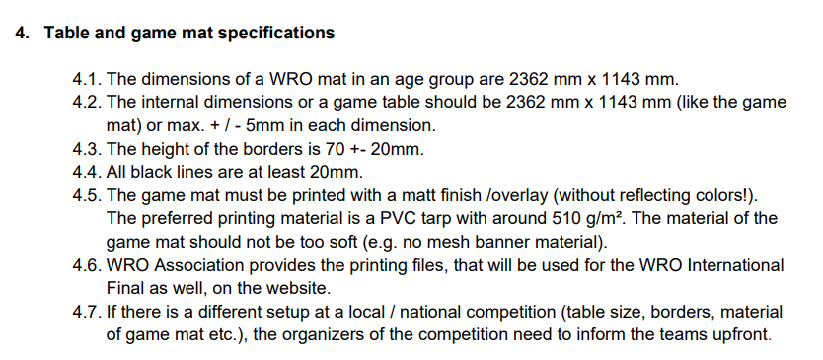
Size map

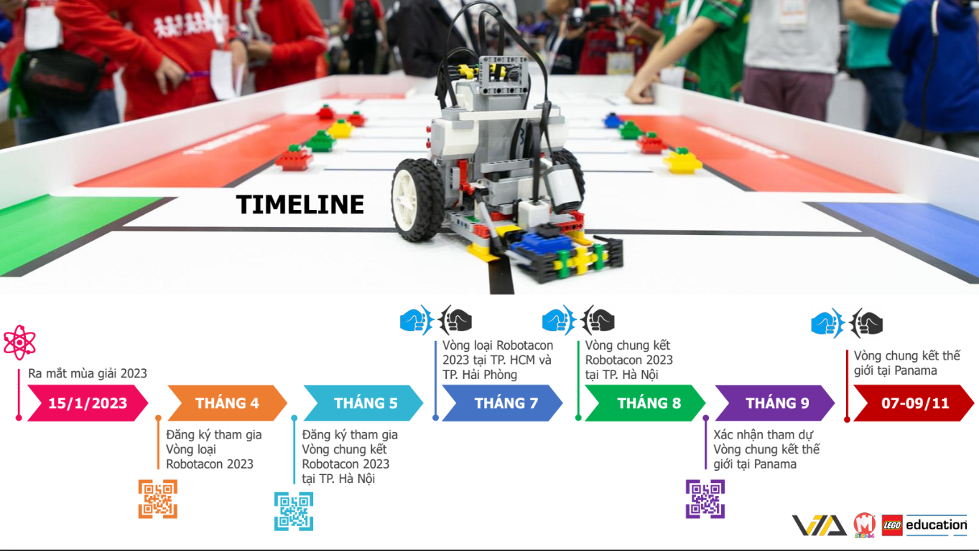
Time line

Thi vòng sơ loại theo khu vực thành phố hcm bao gồm kiên giang, đồng nai, bà rịa vũng tàu thi vòng loại chọn 20% đội thi để thi vòng quốc gia phía bắc cũng 20%, sau đó mới thi chọn đội nhất nhì 3 đi thi đấu thế giới

